ZiarnoWYKRESY
Średnie ceny zakupu pszenicy konsumpcyjnej i kukurydzy w przedsiębiorstwach dokonujących zakupu zbóż w układzie tygodniowym

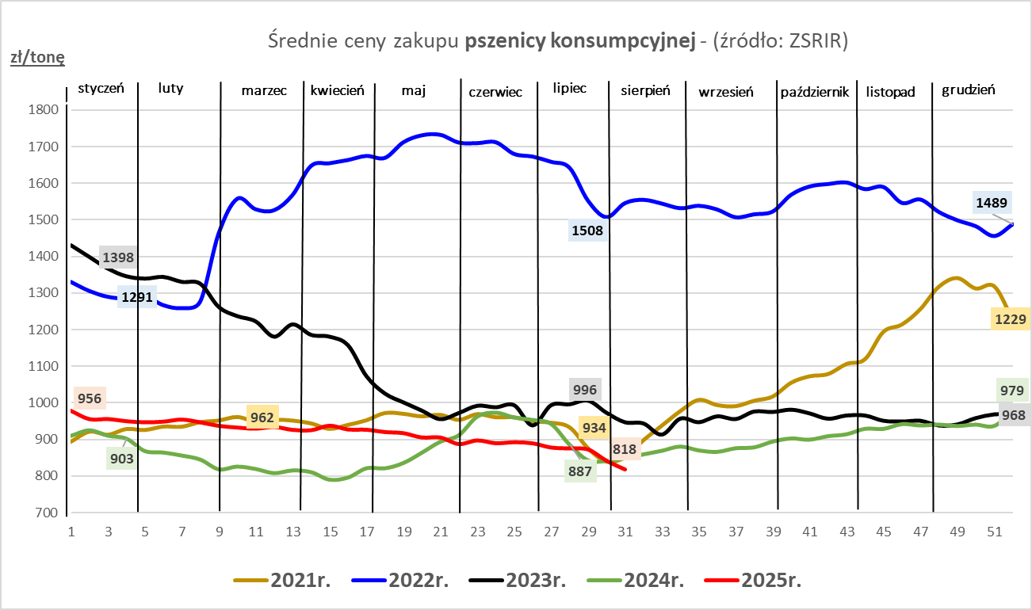
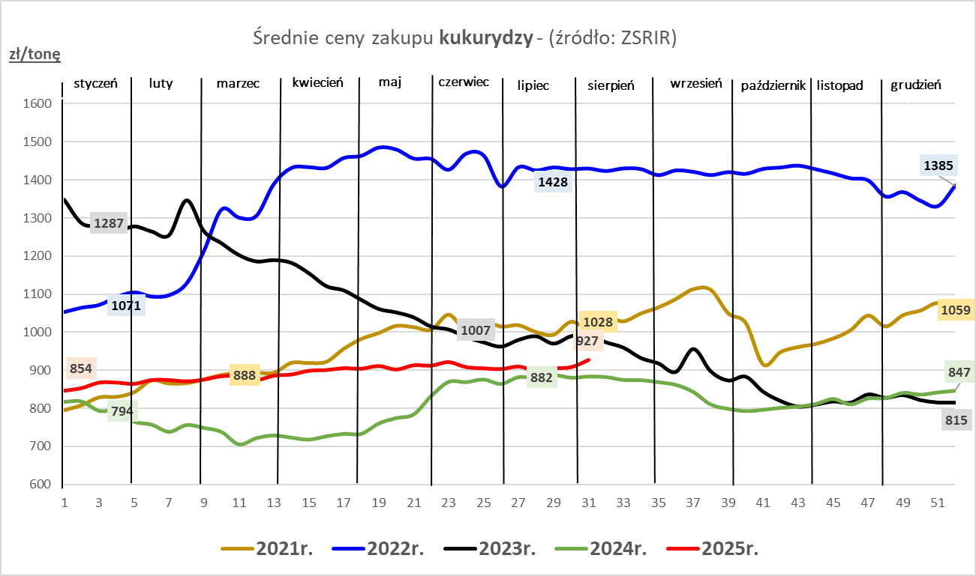

ZiarnoPL_UE_MATIF
Porównanie średnich cen pszenicy konsumpcyjnej i kukurydzy na giełdzie w Paryżu oraz w Polsce i UE
Ceny zbóż w poszczególnych krajach UE dostępne są na stronie | https://agriculture.ec.europa.eu/data-and-analysis/markets/overviews/market-observatories/crops/cereals-statistics_en
W związku z aktualizacją bazy danych KE (nawet do kilku tygodni wstecz) wyliczona średnia cena UE dla poszczególnych zbóż może ulegać zmianie

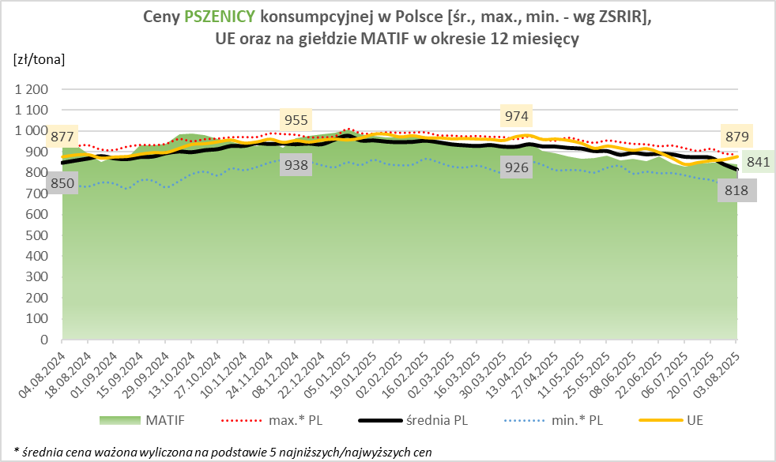
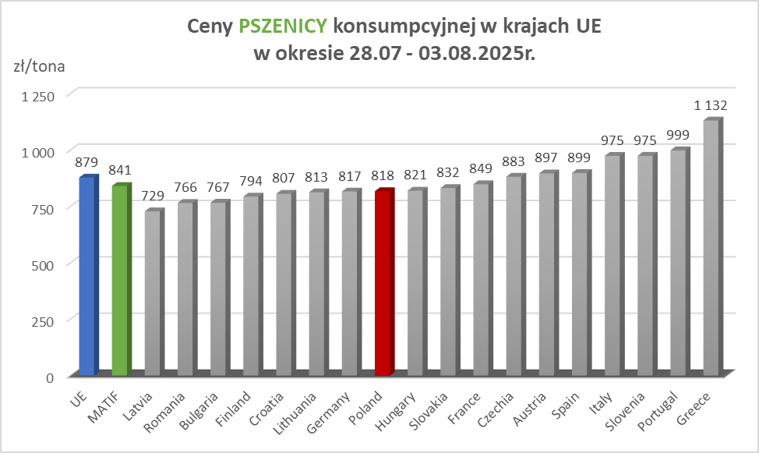

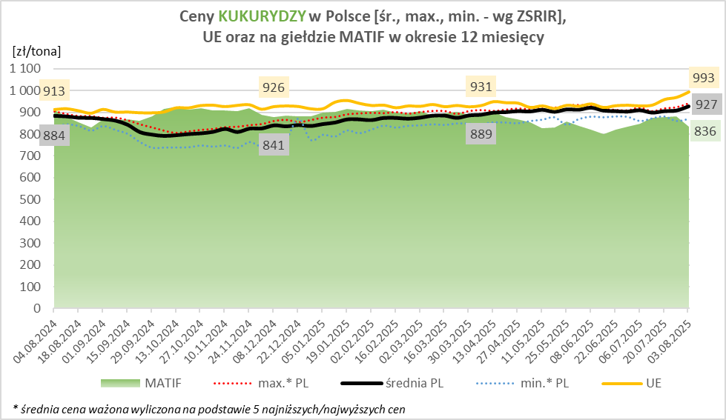
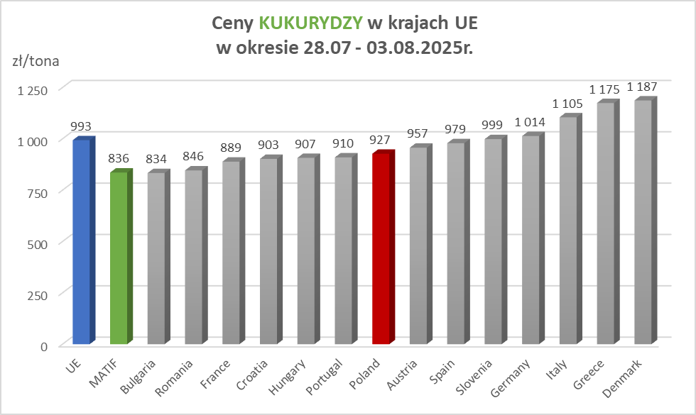

MąkaSPRZED
Średnie ceny sprzedaży mąk w przedsiębiorstwach prowadzących przemiał ziarna zbóż
w okresie: | 28.07 - 03.08.2025r.

 |  | POLSKA |  |  |  |  | MAKROREGION
 |  |  |  |  |  |  | Centralno-Wschodni |  |  | Południowy |  |  | Północno-Zachodni
MĄKA | TYP MĄKI | Cena [zł/tona] |  | Zmiana | Strukt. obrot. [%] |  | Cena [zł/tona] |  | Zmiana | Cena [zł/tona] |  | Zmiana | Cena [zł/tona] |  | Zmiana
 |  | 2025-08-03 | 2025-07-27 | ceny [%] | 2025-08-03 | 2025-07-27 | 2025-08-03 | 2025-07-27 | ceny [%] | 2025-08-03 | 2025-07-27 | ceny [%] | 2025-08-03 | 2025-07-27 | ceny [%]
PSZENNA detaliczna (1kg) wg rodzaju:
tortowa | 450 | 1,790 | 1,714 | 4.4 | 73.5 | 74.0 | 1,667 | 1,656 | 0.7 | 1,698 | 1,736 | -2.2 | 2,095 | 1,755 | 19.4
wrocławska | 500 | 2,357 | 2,333 | 1.1 | 7.9 | 8.8 | 2,214 | 1,884 | 17.5 | nld | nld | * | 1,748 | 1,954 | -10.5
poznańska | 500 | 2,551 | 2,356 | 8.3 | 3.7 | 3.2 | nld | 2,569 | * | 2,561 | 2,442 | 4.9 | nld | nld | *
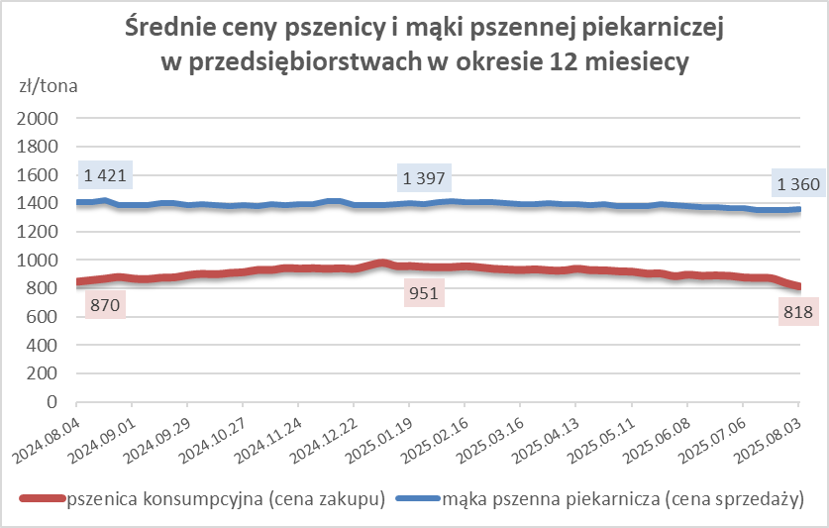
krupczatka | 450/500 | 2,149 | 2,309 | -6.9 | 1.3 | 1.3 | nld | * | * | -- | 3,069 | -- | nld | nld | *
luksusowa | 550 | 2,518 | 2,410 | 4.5 | 13.6 | 12.8 | 3,188 | 2,936 | 8.6 | nld | nld | * | 1,803 | 1,654 | 9.0
 | Ogółem | - | - | - | 100.0 | 100.0 | - | - | - | - | - | - | - | - | -
PSZENNA | 450 | 2,113 | 2,026 | 4.3 | 5.8 | 5.7 | 1718 | 1695 | 1.3 | 2411 | 2254 | 6.9 | 2061 | 1768 | 16.6
detaliczna | 500 | 2,390 | 2,357 | 1.4 | 2.1 | 1.8 | 2497 | 2353 | 6.1 | 2758 | 2850 | -3.2 | 1894 | 1921 | -1.4
(paczkowana 1kg) | 550 | 2,564 | 2,402 | 6.7 | 0.8 | 0.8 | 3188 | 2936 | 8.6 | nld | nld | * | 1835 | 1659 | 10.6
 | 650 | 1,491 | 1,456 | 2.4 | 0.4 | 0.6 | nld | * | * | nld | nld | * | 1460 | 1458 | 0.1
 | Ogółem | - | - | - | 9.1 | 8.8 | -- | -- | - | -- | -- | - | -- | -- | -
PSZENNA | 450 | 1,556 | 1,575 | -1.2 | 1.6 | 1.6 | 1483 | 1532 | -3.2 | 1784 | 1741 | 2.5 | 1341 | 1335 | 0.5
piekarnicza | 500 | 1,451 | 1,465 | -0.9 | 10.7 | 9.5 | 1507 | 1526 | -1.3 | 1442 | 1449 | -0.5 | 1385 | 1392 | -0.5
(w workach) | 550 | 1,497 | 1,430 | 4.7 | 3.8 | 5.1 | 1648 | 1465 | 12.5 | 1461 | 1465 | -0.2 | 1381 | 1339 | 3.2
 | 650 | 1,342 | 1,384 | -3.1 | 1.8 | 1.7 | 1324 | 1326 | -0.2 | 1357 | 1403 | -3.3 | 1285 | 1351 | -4.9
 | 750 | 1,331 | 1,336 | -0.4 | 6.7 | 6.3 | 1352 | 1336 | 1.2 | 1370 | 1388 | -1.3 | 1247 | 1257 | -0.7
 | 850 | 1,455 | 1,414 | 2.9 | 0.1 | 0.2 | 1449 | * | * | -- | -- | -- | nld | nld | *
 | Ogółem | - | - | - | 24.8 | 24.4 | - | - | - | - | - | - | - | - | -
PSZENNA | 450 | 1,242 | 1,259 | -1.3 | 1.8 | 1.7 | nld | * | * | 1257 | 1259 | -0.1 | -- | nld | --
piekarnicza | 500 | 1,297 | 1,316 | -1.4 | 11.6 | 12.3 | 1249 | 1251 | -0.2 | 1377 | 1435 | -4.0 | 1312 | 1297 | 1.1
(luzem) | 550 | 1,429 | 1,399 | 2.1 | 23.8 | 22.1 | 1311 | 1246 | 5.2 | 1459 | 1436 | 1.6 | 1395 | 1354 | 3.0
 | 650 | 1,281 | 1,280 | 0.1 | 10.3 | 11.2 | 1222 | 1232 | -0.8 | 1368 | 1350 | 1.4 | 1201 | 1199 | 0.1
 | 750 | 1,221 | 1,227 | -0.5 | 9.4 | 10.9 | 1221 | 1238 | -1.5 | 1238 | 1240 | -0.2 | 1171 | 1171 | 0.0
 | 850 | 1,130 | 1,148 | -1.6 | 0.8 | 0.6 | 1119 | 1134 | -1.4 | nld | nld | * | nld | nld | *
 | Ogółem | - | - | - | 57.6 | 58.9 | - | - | - | - | - | - | - | - | -
ŻYTNIA | 580 | 1,262 | 1,279 | -1.3 | 0.3 | 0.3 | 1229 | 1229 | 0.0 | 1381 | 1387 | -0.4 | 1228 | 1241 | -1.1
piekarnicza | 720 | 1,244 | 1,294 | -3.9 | 2.7 | 2.7 | 1277 | 1284 | -0.6 | 1252 | 1309 | -4.3 | 1211 | 1292 | -6.3
(w workach) | 2000 | 1,191 | 1,310 | -9.1 | 0.5 | 0.3 | 1253 | 1277 | -1.9 | nld | nld | * | 1168 | 1378 | -15.2
 | Ogółem | - | - | - | 3.5 | 3.3 | - | - | - | - | - | - | - | - | -
ŻYTNIA | 580 | 1,138 | * | * | 0.1 | 0.0 | nld | -- | -- | nld | nld | * | nld | -- | --
piekarnicza | 720 | 1,076 | 1,082 | -0.5 | 4.9 | 4.4 | 1066 | 1074 | -0.8 | 1127 | 1105 | 2.0 | 1065 | 1082 | -1.6
(luzem) | 2000 | nld | 1,086 | * | 0.1 | 0.1 | nld | 1103 | * | -- | -- | -- | -- | nld | --
 | Ogółem | - | - | - | 5.1 | 4.6 | - | - | - | - | - | - | - | - | -
 |  |  |  | Ogółem | 100.0 | 100.0

MąkaZAK
Średnie ceny zakupu mąki pszennej (ważniejszych rodzajów) płacone przez podmioty handlu detalicznego
w okresie: | 28.07 - 03.08.2025r.
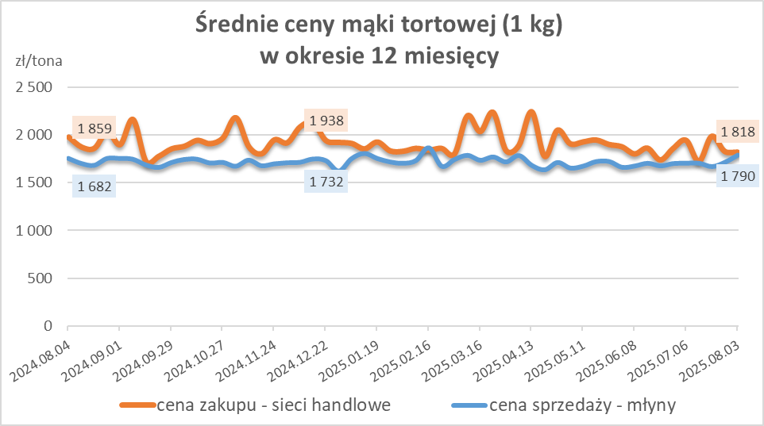
Towar |  | POLSKA
 |  | Cena [zł/tona] |  | Zmiana
 |  | 2025-08-03 | 2025-07-27 | ceny [%]
PSZENNA detaliczna (1kg) wg rodzaju | Tortowa 450 | 1,818 | 1,826 | -0.4
 | Luksusowa 550 | 1,678 | 1,639 | 2.3
 | Wrocławska 500 | nld | 2,633 | *

Średnie ceny zakupu mąki (ważniejszych rodzajów) płacone przez podmioty branży piekarsko-cukierniczej
w okresie: | 28.07 - 03.08.2025r.
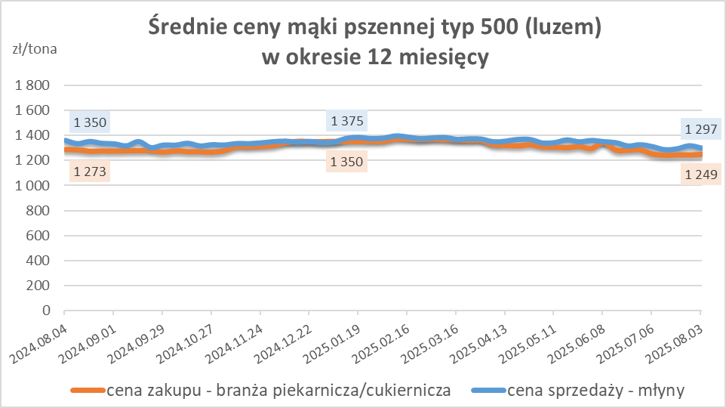
Towar | Typ | POLSKA
 |  | Cena [zł/tona] |  | Zmiana
 |  | 2025-08-03 | 2025-07-27 | ceny [%]
Pszenna luzem | 500 | 1,249 | 1,244 | 0.4
 | 750 | 1,208 | 1,181 | 2.3
Żytnia luzem | 720 | 1,065 | 1,071 | -0.6
Pszenna w workach | 500 | nld | 1,406 | *
 | 750 | nld | nld | *
Żytnia w workach | 720 | 1,232 | 1,095 | 12.5

HZ wykresy
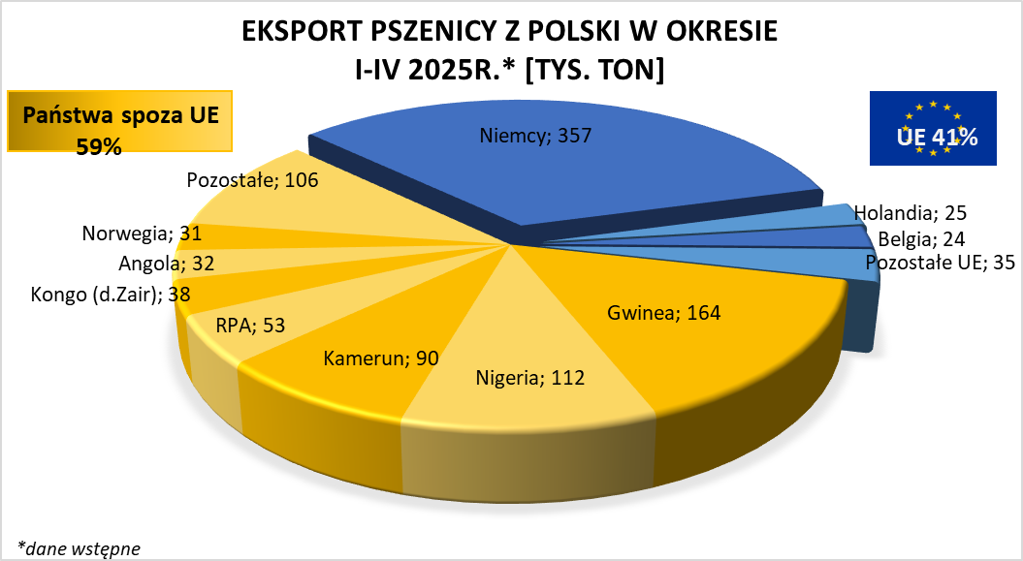
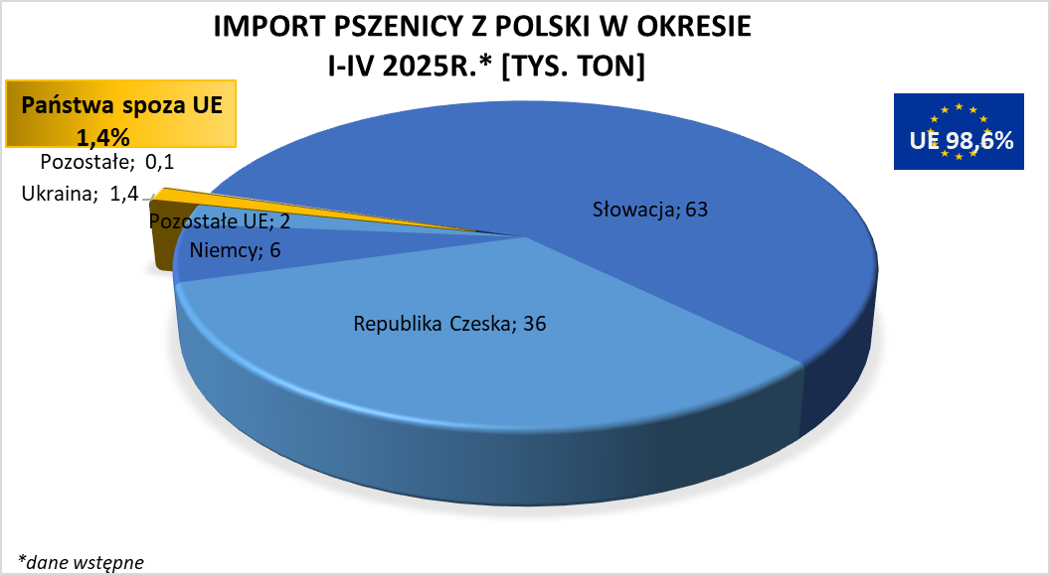

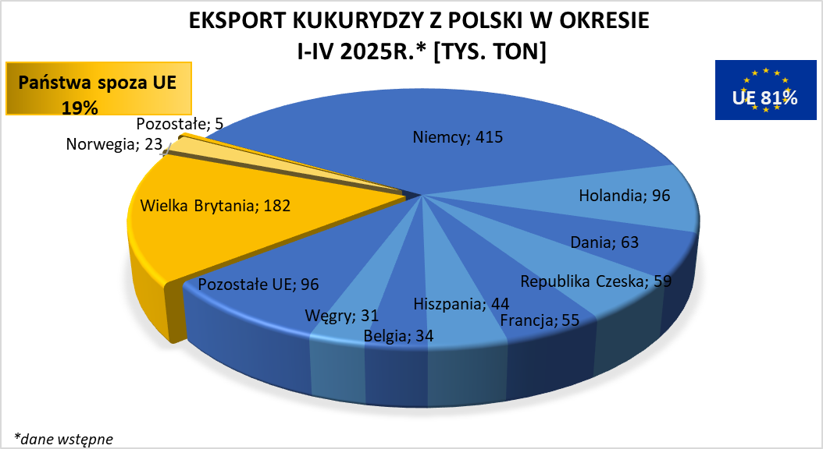
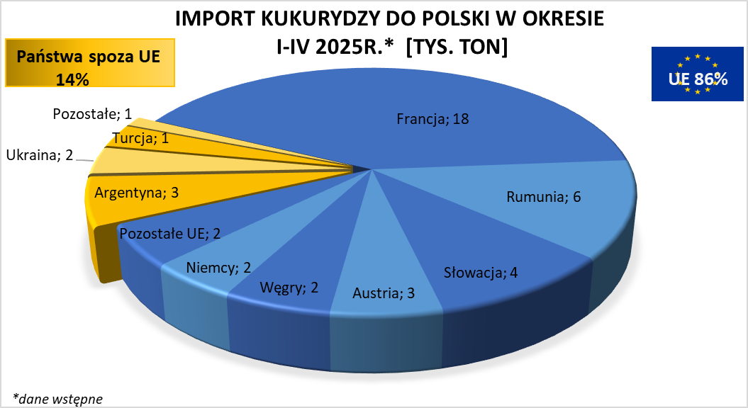

brak aktualizacji

